神戸300
BRM517近畿300km神戸 （甲） Gara Pagos Stage.2 【AWAROKU-淡六-】

 | ポイント | 道路 | 道路 | 区間 | 合計 |  | 備考 | ＰＣ開閉時間
1 | スタジアム前 S |  | 市道（高松線） | 0.0 | 0.0 |  | スタート 公園を出て右方向へ進む | 5:00～5:30
2 | 海浜公園前 S | 道なり合流 | 国道2号線 | 3.9 | 3.9 | ここからしばらく交通量が多いので気をつけて！！ | ここから2号線に合流
3 | Y字路 S | 左折 | 国道28号 | 11.4 | 15.3
4 | 錦江橋南詰 S | 右折 | 市道 | 2.3 | 17.6
5 | ┤字路 | 左折 | 市道 | 0.1 | 17.7
6 | PC1 淡路ジェノバライン(明石港） | 乗船 | ジェノバライン 航路 | 0.1 | 17.8 |  | ジェノバライン乗り場をバックに自転車の写真を撮ること。写真のプロパティを通過証明時刻とします。 | 05:32～06:54
7 | 淡路ジェノバライン乗り場（岩屋港） | 直進 | 港内道路 | 0.0 | 17.8 |  | 船を降りていよいよ淡路山脈へ。
8 | T字路 S | 右折 | 県道31号 | 0.1 | 17.9 |  | これより束の間の淡路外周。
9 | ┤字路 | 左折 | 県道460号 | 10.2 | 28.1 |  | 常盤ダム方面へ。登坂開始。それほど斜度はきつくありません。ダムを過ぎると淡路らしい田園風景が広がります。
10 | 十字路 | 右折 | 県道157号 | 4.2 | 32.3 |  | アップダウンは続きます。この先案山子がいます。
11 | ト字路 | 右折 | 県道462号 | 3.0 | 35.3 |  | アップダウンは続きます。
12 | Y字路 | 左折 | 県道462号 | 0.1 | 35.4
13 | Ｔ字路 | 右折 | 県道462号→市道 | 0.3 | 35.7 |  | ため池を右折。この先進んでいくといきなりコンクリ坂に突入します。
14 | T字路 | 右折 | 市道 | 1.3 | 37.0
15 | 十字路 | 左折 | 市道 | 0.4 | 37.4 |  | 常隆寺に向かってコンクリ坂を上っていきます。なかなか厳しい勾配です。
16 | 通過チェック①（フォトコントロール） 常隆寺駐車場 | 来た道戻る | 市道 | 1.8 | 39.2 |  | 常隆寺の駐車場看板、もしくは寺の入口をバックに満面の笑みで自撮りすること。
17 | 十字路 | 左折 | 市道 | 1.8 | 41.0
18 | 十字路 | 左折 | 県道462号 | 0.5 | 41.5 |  | この先、テクニカルな小道が続きます。
19 | Ｔ字路 | 左折 | 県道462号 | 0.7 | 42.2 |  | この先もテクニカルな小道が続きます。
20 | T字路 | 左折 | 県道462号 | 2.4 | 44.6 |  | 黒谷方面看板あり
21 | ト字路 | 右折 | 県道462号 | 6.6 | 51.2 |  | 右折して下ります。
22 | T字路 | 左折 | 県道462号 | 0.4 | 51.6 |  | 急こう配なので注意
23 | T字路 | 右折 | 県道462号 | 0.2 | 51.8 |  | この先道が細く急こう配を下ります。道なりに下ればOKですが気を付けてください。
24 | Y字路 | 左折 | 県道123号→市道 | -5.6 | 46.2 |  | 野趣あふれる道を進み、その後再び田園地帯へ
25 | T字路 | 右折 | 市道 | 2.5 | 48.7
26 | Y字路 | 左折 | 県道123号 | 0.2 | 48.9
27 | T字路 | 右折 | 県道123号 | 0.9 | 49.8
28 | T字路 | 右折 | 県道123号 | 0.7 | 50.5
29 | ┤字路 | 左折 | 県道123号 | 6.7 | 57.2
30 | T字路 | 左折 | 県道463号 | -6.0 | 51.2
31 | Y字路 | 左折 | 市道 | 0.9 | 52.1 |  | 摩耶山方面へ
32 | ┤字路 | 左折 | 市道 | 0.9 | 53.0 |  | 距離は短いですが激坂です。苔が結構生えているので気を付けてください。
33 | 通過チェック・フォトコントロール② 鷲峰寺 入口 | 来た道戻る | 市道 | 0.3 | 53.3 |  | 鷲峰寺入口をバックに満面の笑みで写真をとること。 歩いて100ｍぐらい先に摩耶山展望所があります。
34 | T字路 | 右折 | 市道 | 0.3 | 53.6
35 | 変形四差路 | 大きく左折 | 県道463号 | 0.9 | 54.5 |  | ここから先、道がかなりあれている区間があるので注意。また落ち葉や竹林にも注意。
36 | Y字路 | 右折 | 県道463号 | 2.3 | 56.8 |  | 道なり右折。間違いやすいので注意
37 | T字路 | 右折 | 県道66号 | 2.3 | 59.1 |  | この先コスモス街道。コンビニやドラッグストアあります。
38 | 中田 S | 右折 | 県道66号 | 2.2 | 61.3
39 | 竹谷 S | 左折 | 県道66号 | 1.3 | 62.6
40 | ┤字路 | 左折 | 県道465号 | 6.1 | 68.7 |  | これよりアップダウン。
41 | T字路 | 右折 | 県道465号 | 1.8 | 70.5
42 | T字路 | 右折 | 県道46号 | 0.3 | 70.8
43 | ┤字路 | 左折 | 県道465号 | 0.3 | 71.1 |  | この先淡路島なのになぜか渓谷沿いの道を走ります。後半やや斜度きついです。
44 | 十字路 | 右折 | 県道469号 | 6.2 | 77.3
45 | T字路 | 左折 | 県道469号 | 1.3 | 78.6
46 | 変形十字路 | 右折 | 県道469号→県道125号 | 0.1 | 78.7 |  | 角にローソンあり。補給するならここ。
47 | 口堂橋北詰 S | 右折 | 県道125号 | 2.9 | 81.6 |  | 川の手前を右折します
48 | 広田八幡神社前 S | 右折 | 市道 | 1.3 | 82.9
49 | ┤字路 | 左折 | 市道 | 0.1 | 83.0 |  | ほんとにここを曲がるのか？一瞬わかりずらいですが神社の横を入っていきます。高速道を横切って登坂が始まります
50 | ┤字路 | 左折 | 市道 | 2.9 | 85.9 |  | ラストは超激坂。ファイト！！
51 | 通過チェック・フォトコントロール③ 松尾山 感応寺 | 来た道戻る | 市道 | 0.5 | 86.4 |  | 境内横の看板をバックに満面の笑みで自撮りすること。手前のコンクリ坂をどうしても上りたくない人は駐車場の横にも看板あるのでをれを撮ってください。
52 | T字路 | 左折 | 市道 | 0.5 | 86.9
53 | 十字路 | 左折 | 市道 | 1.6 | 88.5 |  | ここから一気に下ります
54 | 十字路 | 左折 | 県道470号 | 3.4 | 91.9 |  | 角に農協やガソリンスタンドがあります
55 | ト字路 | 右折 | 市道 | 0.3 | 92.2 |  | 角に小学校あり
56 | T字路 | 左折 | 県道66号 | 0.9 | 93.1
57 | 掃守 S | 右折 | 県道125号 | 1.7 | 94.8
58 | 御原橋北詰 S | 左折 | 県道31号→県道25号 | 4.0 | 98.8
59 | 湊港入口 S | 左折 | 県道25号 | 0.9 | 99.7 |  | これより束の間の淡路島外周。
60 | Y字路 | 右折 | 市道→県道25号 | 7.7 | 107.4 |  | 丸山市街地を抜けて県道25号に合流します
61 | ト字路 | 右折 | 県道25号 | 4.3 | 111.7
62 | T字路 | 右折 | 県道237号 | 3.3 | 115.0
63 | 通過チェック・フォトコントロール④ 道の駅 うずしお | 来た道戻る | 県道237号→県道25号 | 1.6 | 116.6 |  | 道の駅 うずしおの看板をバックに自転車の写真を撮ること
64 | 福良交番前 S | 右折 | 市道 | 7.4 | 124.0 |  | 手前の細いほうの道を曲がる
65 | T字路 | 左折 | 市道→県道25号 | 6.8 | 130.8
66 | 十字路 S | 右折 | 県道76号 | 0.6 | 131.4 |  | 多少のアップダウンあれどかなり稼げる南淡の平坦路。その後水仙ラインを上ります。
67 | ┤字路 | 左折 | 林道 | 26.8 | 158.2 |  | これより神戸ブルべ最強クラスの柏原山へ。本当にこれは道なのか？？ という箇所を左折。ここから山頂までは本当にキツイ。20％超を連発する上に、落ち葉・枝・落石など障害物多数・・・・。登りきると淡路島内屈指の展望。
68 | Y字路 | 左折 | 林道 | 6.7 | 164.9 |  | そして今年はさらに上り、北展望台へ！！この先も道は荒れています。
69 | 通過チェック・フォトコントロール⑤ 柏原山北展望台 | 来た道戻る | 林道 | 1.0 | 165.9 |  | 展望台をバックに満面の笑みで写真を撮ること。松林の斜面を100m登ったところ（押し歩き、道からは見えません、わかりにくい）にあります。来た道を戻ります。
70 | T字路 | 左折 | 林道 | 1.0 | 166.9 |  | いよいよ本格的に下山。下山するとファミリーマートあります。
71 | T字路 | 右折 | 県道481号 | 7.1 | 174.0
72 | T字路 | 左折 | 県道481号→市道 | 0.1 | 174.1 |  | 洲本市街へ。商店街を通過します
73 | 十字路 | 右折 | 県道473号 | 2.0 | 176.1
74 | 常盤 S | 左折 | 市道→県道76号 | 0.2 | 176.3
75 | 塩屋 S | 右折 | 国道28号 | 0.5 | 176.8 |  | 淡路島を北上。交通量が多くなるので注意。
76 | 浦 S | 左折 | 県道460号 | 25.4 | 202.2 |  | あまりきつくないですが上っていきます。
77 | ト字路 | 右折 | 市道 | 2.0 | 204.2 |  | さらに上っていきます。ここからは斜度がキツイ！！
78 | T字路 | 右折 | 県道157号 | 0.9 | 205.1
79 | 通過チェック・フォトコントロール⑥ 原健三郎 銅像 | 直進 | 県道157号 | 1.3 | 206.4 |  | 原健三郎銅像をバックに自転車の写真を撮ること。 このあたりは淡路島屈指の夜景スポットです。
80 | 淡路インター前 S | 右折 | 国道28号 | 6.6 | 213.0
81 | ┤字路 | 左折 | 市道 | 0.3 | 213.3
82 | 十字路 | 右折 | 市道 | 0.1 | 213.4 |  | コンクリ坂を下ります。激下りなので注意
83 | T字路 | 左折 | 国道28号 | 0.3 | 213.7
84 | 岩屋フェリー前 S | 右折 | 港内道路 | 1.0 | 214.7
85 | PC2 淡路ジェノバライン乗り場（岩屋港） | 乗船 | ジェノバライン 航路 | 0.1 | 214.8 |  | ジェノバライン乗り場をバックに自転車の写真を撮ること。 なお写真のプロパティの撮影時刻を通過証明時刻とします。 | 11:21～19:20
86 | 淡路ジェノバライン乗り場（明石港） | 直進 | 市道 | 0.0 | 214.8 |  | 船を降りて本土へ。
87 | 明石公園前 S | 左折 | 県道16号 | 0.5 | 215.3
88 | ト字路 S | 右折 | 県道16号→県道52号 | 0.3 | 215.6 |  | これよりしばらく直進。途中いくつか坂があります。
89 | 坂本 S | 左折 | 県道85号 | 19.2 | 234.8 |  | この先右側にダム湖あり。
90 | 通過チェック・フォトコントロール⑦ 広野ゴルフ倶楽部 | 直進 | 県道85号 | 4.8 | 239.6 |  | 広野ゴルフ倶楽部看板（英語です）をバックに自転車の写真を撮ること。 行き過ぎないように気をつけること。
91 | 御坂東 S | 右折 | 県道38号 | 2.9 | 242.5
92 | 深谷 S | 右折 | 県道506号 | 14.8 | 257.3 |  | 角にローソンあり。
93 | 柳谷 S | 右折 | 県道506号 | 1.0 | 258.3
94 | 五社 S | 右折 | 県道16号 | 2.0 | 260.3
95 | 有馬口 S | 左折 | 県道51号 | 1.4 | 261.7 |  | ここから有馬エリアへ！！
96 | T字路 | 左折 | 県道51号 | 0.1 | 261.8
97 | （通過チェック・フォトコントロール）⑧ 有馬グランド温泉 看板 | 直進 | 県道51号 | 2.1 | 263.9 |  | 坂を昇りきったところ、道の左側「有馬グランド温泉」の看板をバックに 自転車の写真をとること。雅中庵の看板でも可。
98 | 太閤橋 Ｓ | 直進 | 県道51号 | 0.6 | 264.5 |  | 四差路になっているので注意。直進して橋を渡ること。
99 | 有馬温泉北口 S | 右折 | 県道51号 | 0.5 | 265.0
100 | 芦有ゲート前 Ｓ | 左折 | 県道51号 | 0.5 | 265.5 |  | ここからアップダウン。
...
 | ポイント | 道路 | 道路 | 区間 | 合計 |  | 備考 | ＰＣ開閉時間
104 | 五辻 | 左折 | 県道16号 | 15.5 | 294.6
105 | ┤字路 | 左折 | 再度山ドラブウェイ | 0.0 | 294.6 |  | おなじみの再度山ドライブウェイ。今回は逆から！！
106 | T字路 S | 左折 | 山麓線 | 8.1 | 302.7
107 | ゴールPC ローソン山本通4丁目店 | 直進 | 山麓線 | 0.1 | 302.8 |  | レシート取得してください | 14:00 ～（18）01:00
108 | 七宮神社南 S | 右折 | 高松線 | 4.9 | 307.7 |  | 大きな交差点、注意して右折してください
109 | ト字路 S | 右折 | 市道 | 4.1 | 311.8 |  | 信号がないので気を付けて右折してください
110 | ゴール受付 ロッケン |  |  | 0.1 | 311.9 |  | お疲れさまでした！！ゴール受付を行ってください | ゴール受付は02:00迄

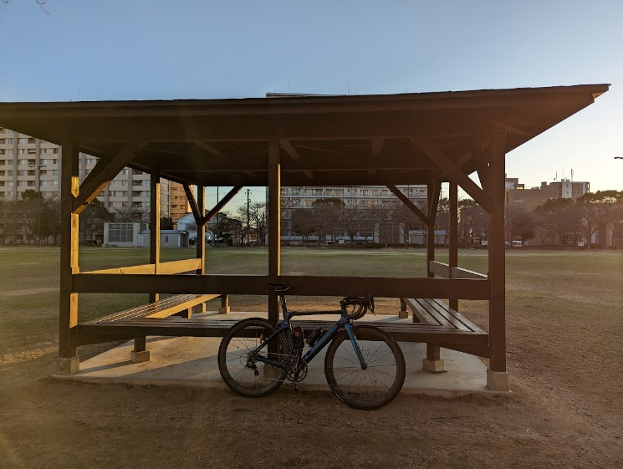
（集合地点） |  |  |  |  | PC1
ノエビアスタジアム |  |  |  |  | 淡路ジェノバライン(明石港）
 |  |  |  |  | ジェノバライン乗り場をバックに自転車の写真を撮ること。写真のプロパティを通過証明時刻とします。
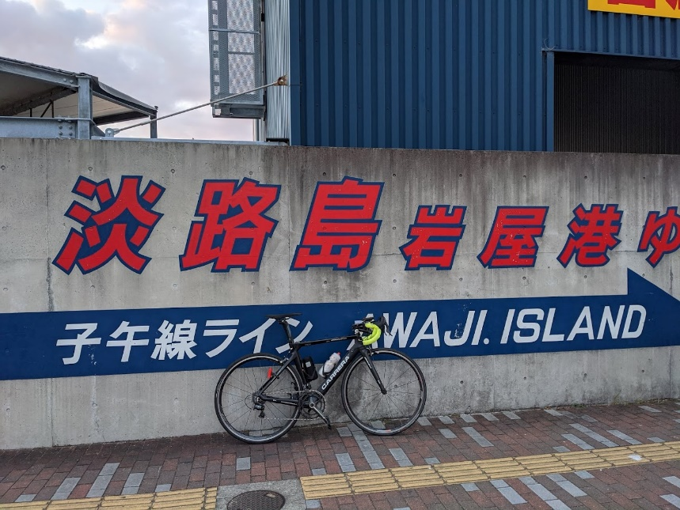

通過チェック①（フォトコントロール） |  | 通過チェック・フォトコントロール② |  | 通過チェック・フォトコントロール③
常隆寺駐車場 |  | 鷲峰寺 入口 |  | 松尾山 感応寺
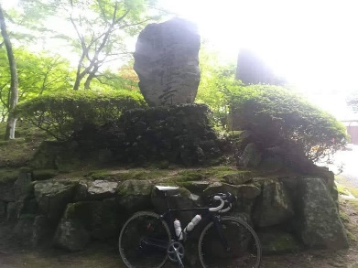
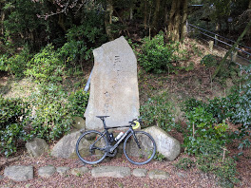
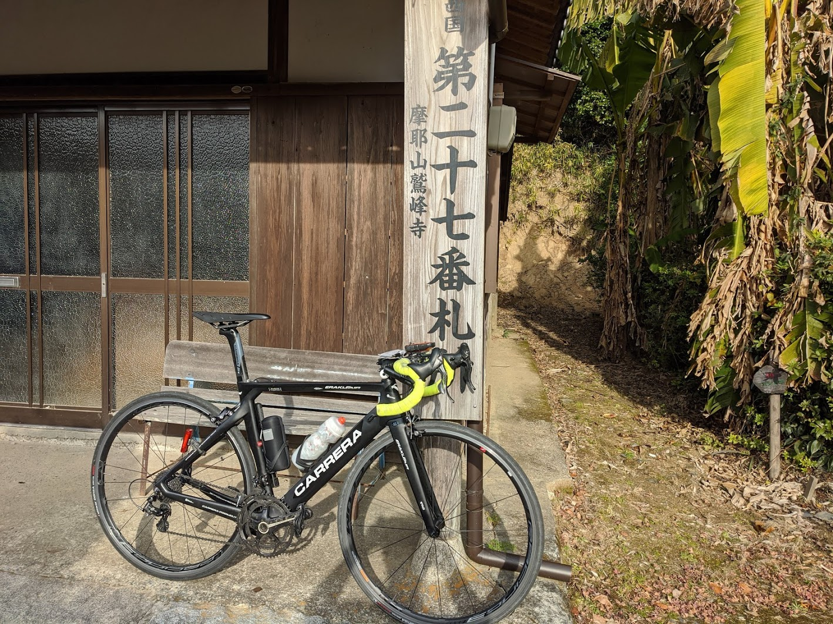
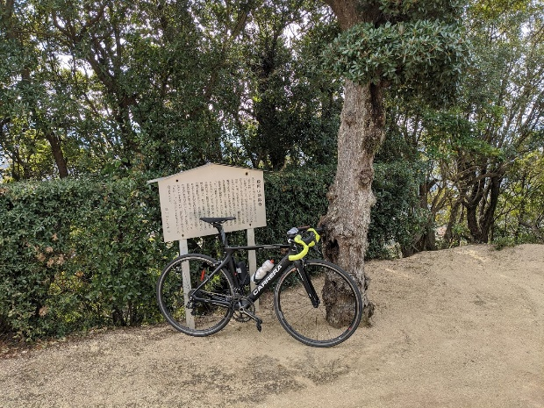

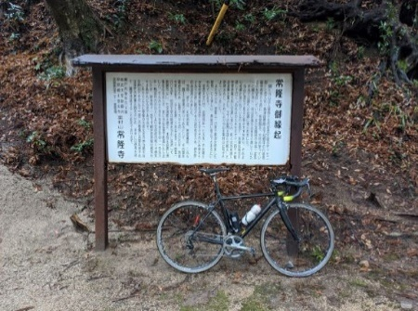

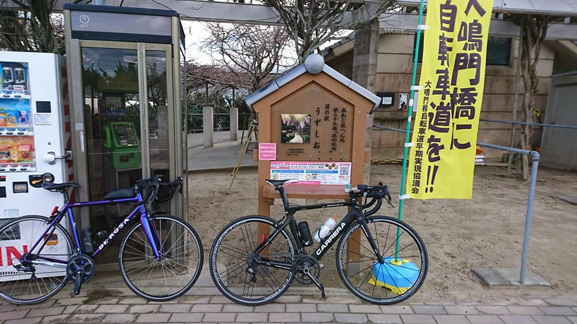
通過チェック④（フォトコントロール） |  | 通過チェック⑤（フォトコントロール） |  |  |  |  | 通過チェック・フォトコントロール⑥
道の駅 うずしお 道の駅うずしおに来たことがわかれば何でもOK |  | 柏原山 北展望台 |  |  |  |  | 原健三郎 銅像
 |  | 展望台をバックに自転車の写真を撮ること。 |  |  |  |  | 原健三郎銅像をバックに自転車の写真を撮ること。
 |  | 松林の斜面を100m登ったところ（押し歩き、道からは見えません、わかりにくい）にあります。 |  |  |  |  | このあたりは淡路島屈指の夜景スポットです。
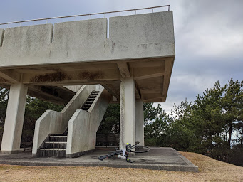
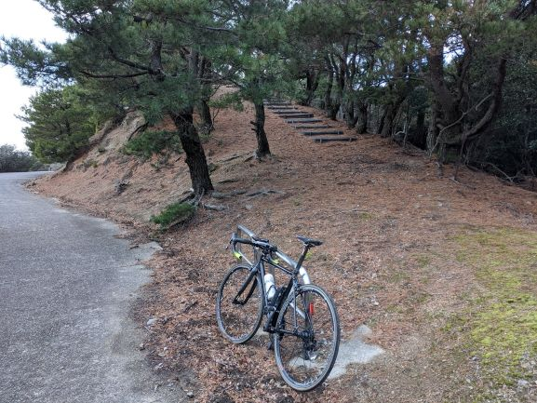
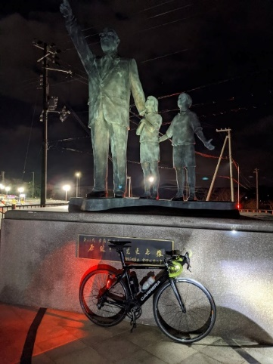

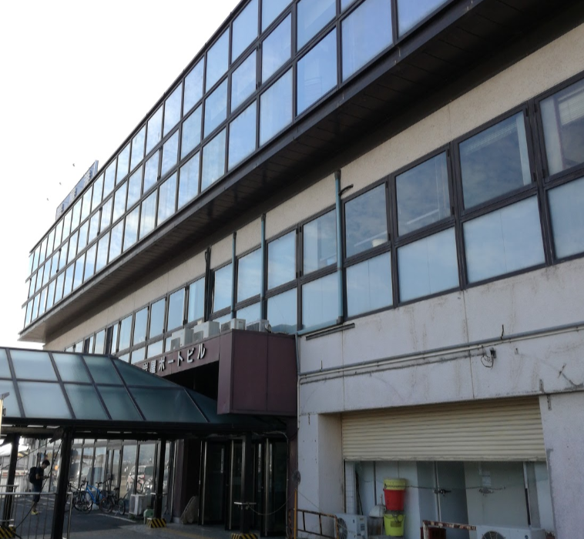
PC2
淡路ジェノバライン乗り場（岩屋港） |  | 通過チェック・フォトコントロール⑦ |  |  | （通過チェック・フォトコントロール）⑧
 |  | 広野ゴルフ倶楽部 |  |  | 有馬グランド温泉 看板
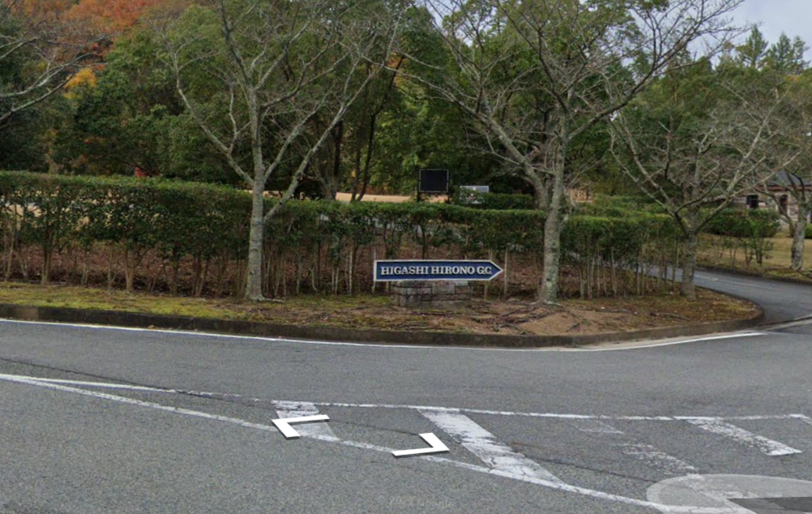
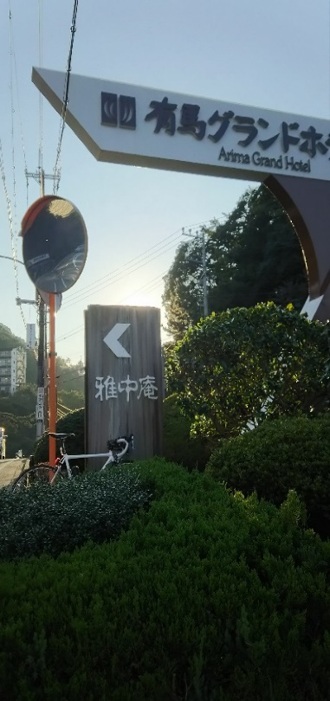

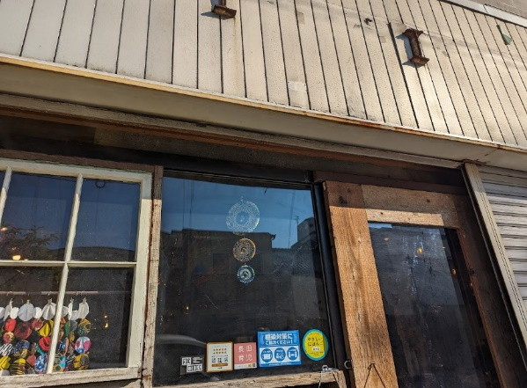
（通過チェック・フォトコントロール）⑨ |  | ゴール受付 ロッケン
一軒茶屋 看板
